Formulas
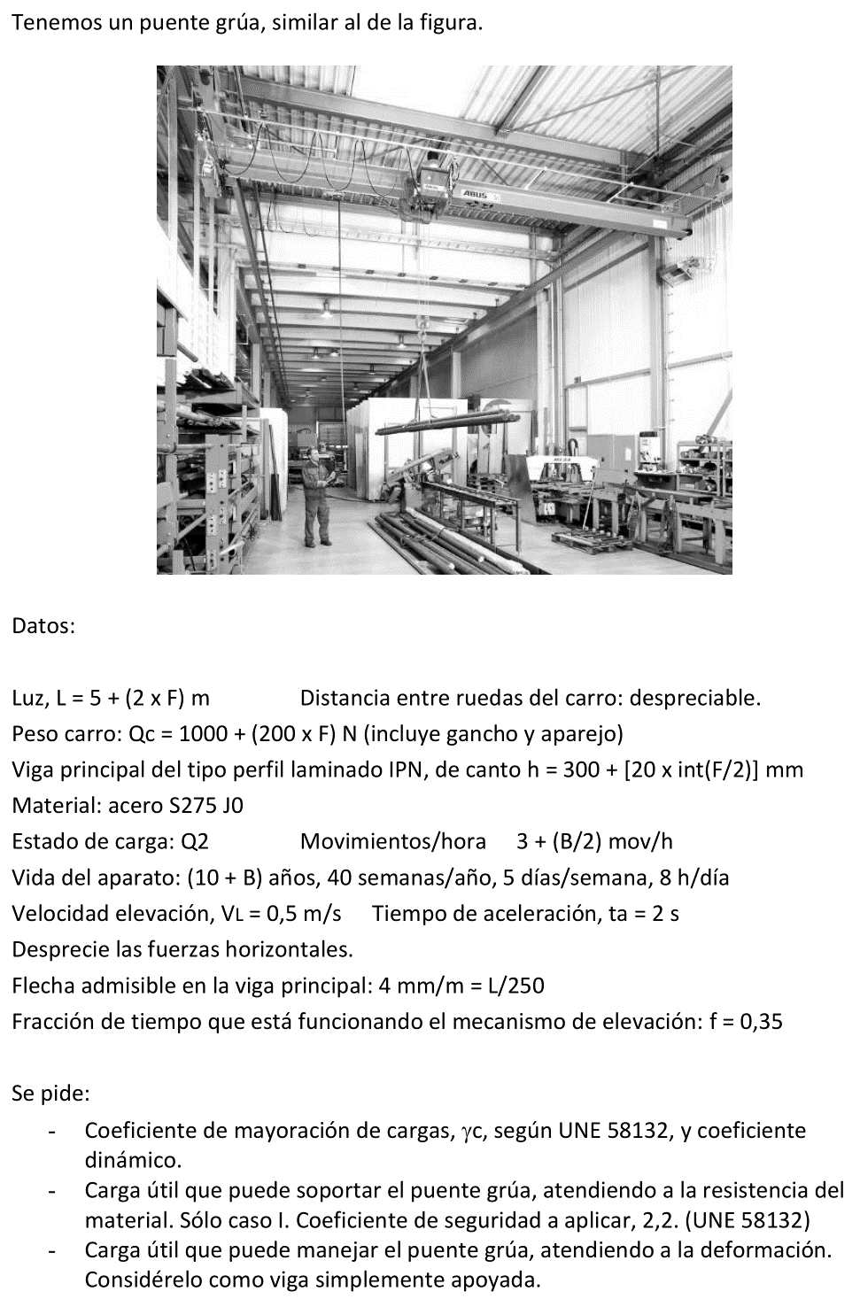
A | B | C | D | E | F | G | H | I | J | K | L | M | N
2 | TAREA 10 | CÁLCULO VIGA PRINCIPAL, PUENTE GRÚA
3
4 | Alumno: | =BUSCARV(M7;Listado!B3:C22;2;FALSO) |  |  | Fecha: |  |  | Nota:
5
6
7 | Luz: | L = | 5 + (2 x F) = |  | =5+(2*$M$13) | m |  |  |  |  | NI =
8 | Distancia entre ruedas: |  |  | DR = | 0 | m |  |  |  |  | A = | =EXTRAE(M7;1;1)
9 | Peso carro: |  | Qc = 1000 + (200 x F) = |  | = 1000 + (200*$M$13) | N |  |  |  |  | B = | =EXTRAE(M7;2;1)
10 | IPN de canto, h = 300 + [20 x int(F/2)] = |  |  |  | =300+(20*ENTERO(M13/2)) | mm |  |  |  |  | C = | =EXTRAE(M7;3;1)
11 |  | Area | A = | 1.070E+04 | mm2 |  | h1 = | 306 | mm |  | D = | =EXTRAE(M7;4;1)
12 |  | MdI | I = | 2.401E+08 | mm4 |  | e = | 13.7 | mm |  | E = | =EXTRAE(M7;5;1)
13 |  | Módulo resistente, W = |  | 1.260E+06 | mm3 |  | Av = h1 x e = | =I11*I12 | mm2 |  | F = | =EXTRAE(M7;6;1)
14 | Material: |  | Acero | S275 J0 |  |  |  |  |  |  | G = | =EXTRAE(M7;7;1)
15 |  |  |  | Sut = | 410 | MPa |  |  |  |  | H = | =EXTRAE(M7;8;1)
16 |  |  |  | Sy = | 275 | MPa
17 | Estado de carga: |  | Q = | 2 |  | (moderado)
18 | Movim./hora: |  | 3 + (B/2) = |  | =3+($M$9/2) | mov/h
19 | Vida del aparato: |  | 10 + B | años = | =10+$M$9 | años
20 |  |  |  |  | 40 | sem/año
21 |  |  |  |  | 5 | dia/sem
22 |  |  |  |  | 8 | h/dia
23 | Velocidad elevación |  |  | VL = | 0.5 | m/s
24 | Tiempo aceleración: |  |  | ta = | 2 | s
25 | Flecha admisible: |  | 4 mm/m = | L/250 = | =$F$7*100/25 | mm
26 | Mecanismo elevación: |  |  | Fracción de tiempo que funciona |  |  |  | f = | 0.35
27
28 | Coeficiente seguridad |  |  | Cs = | 2.2 |  | (Caso I, UNE 58132)
29
30 | Clasificación UNE aparato
31 |  | Años: | =$F$19 |  | Días útiles / año: |  | =$F$20*$F$21 | días/año |  | (40 sem x 5 dia/sem)
32 |  | Hora/dia: | =$F$22 |  | Movimientos/día: |  | =$F$18*$D$32 | ciclos/día |  | (mov/h x h/dia)
33 |  | Total ciclos: |  | años x días/año x ciclos/día = |  |  | =$D$31*$H$31*$H$32 | ciclos |  | Clase ut. | U4
34 | B | C | D | E | F | G | H | I | J | K | L | M | N
35 |  | Estado de carga aparato: |  |  | Q | 2
36 |  | Grupo del aparato: |  |  | =L33 | ="Q"&G35 | --> | A4
37
38 | Clasificación UNE mecanismo de elevación
39 |  | Horas de vida del aparato: |  |  | años x días/año x h/día = |  |  |  | =D31*H31*D32 | h
40 |  | Horas de funcionamiento mecanismo: |  |  |  |  | =J26*J39 | h | Clase utilización |  | T6
41 |  | Estado de carga mec. elev: |  |  | L | =$E$17
42 |  | Grupo del mecanismo: |  |  | =L40 | ="L"&G41 | --> | M6
43
44 | Coeficiente de mayoración de cargas |  |  |  |  | =I36 | --> | gamma_c | = | 1.08
45
46 | Factor epsilon: |  | VL | = | =$F$23 | m/s
47 |  |  | Grúa puente |  |  |  | epsilon | = | 0.6
48
49 | Coeficiente dinámico: |  |  | psi = | 1 + (epsilon x VL) = |  | =1+J47*F46 |  | (controlar límites 1,15 < epsilon < 1,6)
50
51 | Tensión admisible: |  |  | sigma_adm = Sy / Cs = |  |  | =$F$16/$F$28 | MPa
52
53 | Geometría sección:
54 |  | Área sección: |  | A = | =E11 | mm2
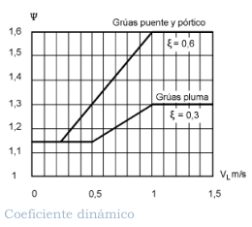
55 |  | MdI: |  | I = | =E12 | mm4
56 |  | Área de cortante: |  | Av = | =I13 | mm2
57
58 | La tensión máxima es la provocada por flexión, supuesto el carro en el centro.
59 | Hay tres conceptos de carga: peso propio de la viga, peso del carro y carga útil.
60 | Los dos primeros son fijos. El tercero depende de P y le afecta el coeficiente dinámico.
61 | Calculamos los flectores de cada sumando.
62
63 |  | Peso específico acero: |  |  | ro = | 7850 | kg/m3 |  | =G63*9,806/1000 | kN/m3
64 | Peso propio de una viga: |  |  |  | Pp = | A x L x ro = |  | =$F$54*$F$7*$J$63/10^6 | kN |  | w = Pp/L = | =I64/F7 | kN/m
65 |  | Reacción en apoyo por peso propio: |  |  |  | Rpp = | Pp/2 = | =I64/2 | kN
66 |  | Flector por peso propio: |  |  | Mpp = | (w x L^2) / 8 = |  | =(M64*(F7^2)/8) | kN·m
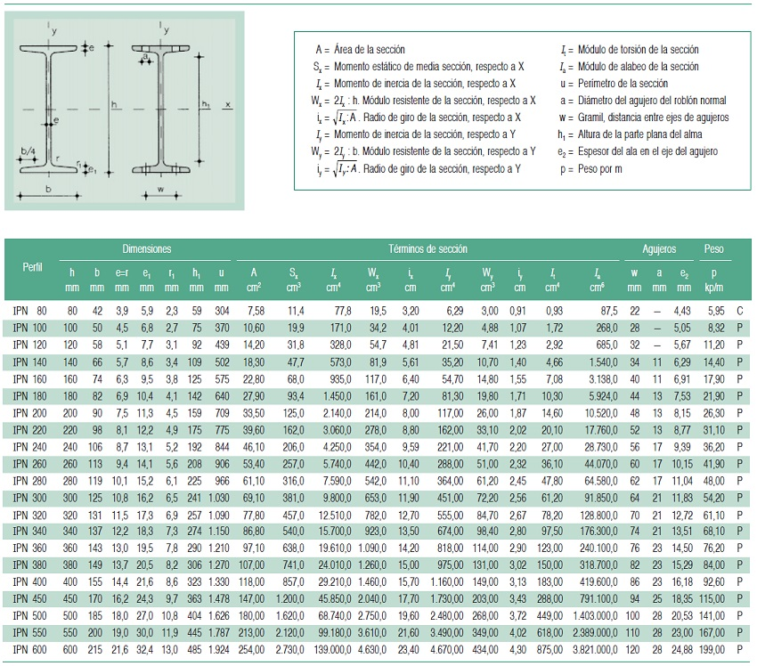
67 | B | C | D | E | F | G | H | I | J | K | L | M | N
68 | Peso del carro: |  |  |  | Pc = | Qc = | =F9/1000 | kN
69 |  | Reacción en apoyo por peso carro: |  |  |  | Rpc = | Pc/2 = | =H66/2 | kN
70 |  | Flector por peso carro: |  |  | Mpc = | Rpc x [(L-DR)/2] = |  | =I69*((F7-F8)/2) | kN·m
71 | Carga útil: |  |  |  | Pu = | psi x Qu
72 |  | Reacción en apoyo por carga útil: |  |  |  | Rpu = Pu/2
73 |  | Flector por carga útil: |  |  | Mpu = | Rpu x [(L-DR)/2]
74
75 |  | Flector total: |  | Mp = | gamma_c x (Mpp + Mpc + Mpu) |  |  | (función de Qu)
76
77 | Flector admisible (por resistencia): |  |  |  | sigma_adm = Madm / W |  | --> | Madm = sigma_adm x W
78 |  | Madm = | =H51*E13/10^6 | kN·m
79
80 | Igualando Mp con Madm, despejando Mpu |  |  |  |  | Mpu = | (Madm / gamma_c) - Mpp - Mpc
81 |  | Mpu = | =(D78/K44)-I66-I70 | kN·m
82 |  | Rpu = | Mpu / [(L-DR)/2]= |  | =D81/((F7-F8)/2) | kN |  | Pu = 2 x Rpu = |  | =2*F82 | kN
83 |  | Qur = | Pu / psi = |  | =K82/H49 | kN |  | CARGA ÚTIL, ATENDIENDO A RESISTENCIA
84
85 | Para el cálculo de la deflexión, no tendremos en cuenta el coeficiente dinámico ni el de mayoración de cargas.
86 | La flecha admisible es |  |  |  | y_adm = | =$F$25 | mm |  | Módulo Young (MPa) |  | E = | 210,000 | MPa
87 |  | Flecha provocada por el peso propio. |  |  |  | y_pp = | (5 w L4)/(384 E I) = |  | (5 Pp L3) / (384 E I) = |  | =5*($I$64*1000)*(($F$7*1000)^3)/(384*$M$86*$F$55) | mm
88 |  | Flecha por el peso del carro. |  |  |  | y_pc = | (Pc L3)/(48 E I) = |  |  |  | =($H$68*1000)*(($F$7*1000)^3)/(48*$M$86*$F$55) | mm
89 |  | Flecha por carga |  |  | y_pu = | y_adm - (y_pp + y_pc) = |  |  | =G86-(L87+L88) | mm
90 |  |  | Carga que provoca esa flecha: |  |  | Pu = | (48 E I y_pu)/ L3 = |  | =48*M86*F55*J89/((F7*1000)^3*1000) | kN
91 |  | Qud = | Pu = |  | =J90 | kN |  | CARGA ÚTIL, ATENDIENDO A DEFORMACIÓN
92
93 | B | C | D | E | F | G | H | I | J | K | L | M
94 | Comprobación por cortante
95 |  | Área resistente a cortante |  |  | Av = |  | =F56 | mm2
96 |  | Reacción máxima en los apoyos (carro a DR/2 del apoyo)
97 |  |  | R = | gamma_c x [Pp + [(psi x Qu)+Pc] x [L-(DR/2)]/L = |  |  |  |  |  | =K44*(I64+((H49*F83)+H68)*(F7-(F8/2))/F7) | kN
98 |  | tau = | R/Av = | =K97*1000/H95 | MPa |  | =SI(E98 < (0,577*H51); "ADMISIBLE"; "NO ADMISIBLE")
99
100
101
102
103

